Sheet1
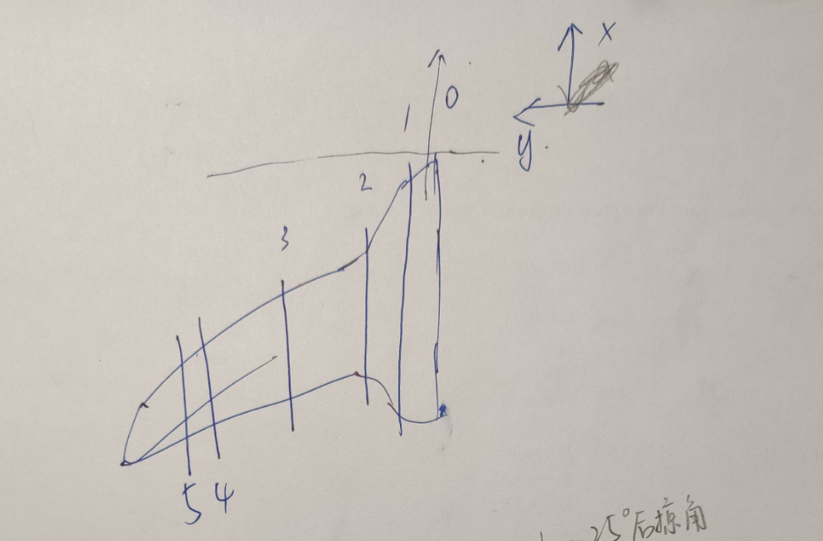

 | 00面 | 01面 | 0.2面 | 03面 | 04面 | 05面（加强肋面）
x距离（前缘点距离机头顶点） | 0 | -8 | -13.5 | -23.4 | -31.56 | -33
y距离（剖面相对机身对称剖面/00面） | 0 | 8.8 | 15 | 36.6 | 59 | 63.2
弦长1 | 43.9 | 36 | 32 | 30 | 26.15 | 25.3
弦长2 | 43.9 | 35.8 |  | 33.5 | 26.15 | 25.2
弦长 | 43.9 | 35.9 | 32 | 31.75 | 26.15 | 25.25
其他数据
机翼后掠角25°
副翼宽42.7cm，从02面开始（翼身连接处），长度约6.2cm
加强肋厚度约1.3
翼梢小翼后缘（曲线）长约17

 | 00面 | 01面 | 0.2面 | 03面 | 04面
x距离（前缘点距离机头顶点） | 0 | 13.63 | 22.35 | 31.39 | 52.14
y距离（剖面相对机身对称剖面/00面） | 0 | 15 | 36.6 | 59 | 76.4
delta Y | 0 | 15 | 21.6 | 22.4 | 17.4
弦长 | 43.96 | 33.94 | 29.85 | 26.15 | 8.4

